Прайс распил 2023

 | АКЦИЯ!!!
 | Облицовка кромкой с использованием PUR-клея
 | 60 рублей до 31.07.2023
 | Раскрой листа ЛДСП 16 мм. 400 рублей до31.07.2023

 | Услуги изготовления: мебельные детали из ЛДСП любой сложности, плюс сборка дверей купе.
 | Производим: фасады МДФ, ЛДСП в плёнке ПВХ, облицовка кромкой с использованием PUR-клея , крашеные фасады, фасады в кромке, витражное стекло.
 | Мы устанавливаем доступные цены, так как имеем собственное производство, пресс Burkle (Германия), линия обрабатывающих центров HOMAG (Германия).

Прайс лист на услуги |  |  |  | Написать письмо
 |  |  | Позвонить 8 (343) 328-01-33

Мелкий опт | От 50 000 руб. (входит вся номенклатура- фасады, услуги, ЛДСП)
Опт | От 100 000 руб. (входит вся номенклатура- фасады, услуги, ЛДСП)
Номенклатура | Ед. изм. | ОПТ | Мелкий опт | Розница

Распиловка ЛДСП
Раскрой ДВП,ХДФ | л. | 320.00 ₽ | 390.00 ₽ | 480.00 ₽
Распил фасадных панелей | л. | 560.00 ₽ | 680.00 ₽ | 840.00 ₽
Распил ЛДСП 10 мм | л. | 400.00 ₽ | 450.00 ₽ | 600.00 ₽ | Акция до 31.07.2023
Распил ЛДСП 16 мм | л. | 400.00 ₽ | 450.00 ₽ | 600.00 ₽ | Акция до 31.07.2023
Распил ЛДСП 22 мм | л. | 400.00 ₽ | 450.00 ₽ | 600.00 ₽ | Акция до 31.07.2023
Распил ЛДСП 26 мм | л. | 400.00 ₽ | 450.00 ₽ | 600.00 ₽ | Акция до 31.07.2023
Распил ЛДСП 10,16 мм ГЛЯНЕЦ | л. | 500.00 ₽ | 600.00 ₽ | 750.00 ₽
Распил МАТЕРИАЛА ЗАКАЗЧИКА | л. | 600.00 ₽ | 720.00 ₽ | 900.00 ₽
Распил ХДФ, МДФ, ЛДСП 10,16,22,26 мм 2750*1830 ( более 30 деталей на 1 листе ) | л. | 600.00 ₽ | 720.00 ₽ | 900.00 ₽
Распил МДФ | л. | 420.00 ₽ | 500.00 ₽ | 630.00 ₽
Спил
Спилы | шт | 30.00 ₽ | 36.00 ₽ | 45.00 ₽
Спилы на мебельном щите | шт | 50.00 ₽ | 60.00 ₽ | 75.00 ₽
Спилы на столешнице | шт | 80.00 ₽ | 96.00 ₽ | 120.00 ₽
Спилы по материалу заказчика | шт | 100.00 ₽ | 120.00 ₽ | 150.00 ₽
Технологический рез | шт | 200.00 ₽ | 240.00 ₽ | 300.00 ₽
Паз
Пазы от 4мм до 8мм | пог. м | 50.00 ₽ | 60.00 ₽ | 75.00 ₽
Фрезеровка прямая от 10 мм и более | пог. м | 90.00 ₽ | 108.00 ₽ | 135.00 ₽
Фрезеровка радиусная от 10 мм и более | пог. м | 160.00 ₽ | 192.00 ₽ | 240.00 ₽
Фрезеровка торца | пог. м | 51.00 ₽ | 62.00 ₽ | 77.00 ₽
Кромление 3D-Акрил
Кромление 3D-Акрил (только прямолинейное кромление) | пог. м | 65.00 ₽ | 78.00 ₽ | 98.00 ₽
Кромление PUR клеем
Кромление PUR клеем 1/19 ЛДСП | пог. м | 60.00 ₽ | 60.00 ₽ | 137.00 ₽ | Акция до 31.07.2023
Кромление PUR клеем 1/22-25 ЛДСП | пог. м | 120.00 ₽ | 120.00 ₽ | 187.00 ₽ | Акция до 31.07.2023
Кромление PUR клеем 1/26-30 Столешницы | пог. м | 240.00 ₽ | 240.00 ₽ | 300.00 ₽ | Акция до 31.07.2023
Кромление PUR клеем 1/30-40 Столешницы | пог. м | 290.00 ₽ | 290.00 ₽ | 400.00 ₽ | Акция до 31.07.2023
Кромление PUR клеем 1/19 Фасады | пог. м | 195.00 ₽ | 195.00 ₽ | 310.00 ₽ | Акция до 31.07.2023
Облицовка кромкой ПВХ 0.45
Облицовка кромкой ПВХ 0,45/19 | пог. м | 40.00 ₽ | 48.00 ₽ | 60.00 ₽
Облицовка кромкой ПВХ 0,45/19 на криволинейных деталях - ручное кромление | пог. м | 70.00 ₽ | 85.00 ₽ | 105.00 ₽
Облицовка кромкой ПВХ 0,45RT | шт | 35.00 ₽ | 42.00 ₽ | 53.00 ₽
Облицовка кромкой ПВХ 0,45/26 | пог. м | 48.00 ₽ | 58.00 ₽ | 72.00 ₽
Облицовка кромкой ПВХ 0,45/26 на криволинейных деталях - ручное кромление | пог. м | 72.00 ₽ | 87.00 ₽ | 108.00 ₽
Облицовка кромкой ПВХ 0,45/29 | пог. м | 50.00 ₽ | 60.00 ₽ | 75.00 ₽
Облицовка кромкой ПВХ 0,45/29 на криволинейных деталях - ручное кромление | пог. м | 73.00 ₽ | 88.00 ₽ | 110.00 ₽
Облицовка кромкой ПВХ 0,45/35 | пог. м | 60.00 ₽ | 72.00 ₽ | 90.00 ₽
Облицовка кромкой ПВХ 1
Облицовка кромкой ПВХ 1/19 | пог. м | 42.00 ₽ | 51.00 ₽ | 63.00 ₽
Облицовка кромкой ПВХ 1/19 на криволинейных деталях - ручное кромление | пог. м | 68.00 ₽ | 82.00 ₽ | 102.00 ₽
Облицовка кромкой ПВХ 1RT | шт | 36.00 ₽ | 44.00 ₽ | 54.00 ₽
Облицовка кромкой ПВХ 1/23 | пог. м | 55.00 ₽ | 66.00 ₽ | 83.00 ₽
Облицовка кромкой ПВХ 1/23 на криволинейных деталях - ручное кромление | пог. м | 77.00 ₽ | 93.00 ₽ | 116.00 ₽
Облицовка кромкой ПВХ 1/26 | пог. м | 60.00 ₽ | 72.00 ₽ | 90.00 ₽
Облицовка кромкой ПВХ 1/26 на криволинейных деталях - ручное кромление | пог. м | 82.00 ₽ | 99.00 ₽ | 123.00 ₽
Облицовка кромкой ПВХ 1/35 | пог. м | 65.00 ₽ | 78.00 ₽ | 98.00 ₽
Облицовка кромкой ПВХ 2
Облицовка кромкой ПВХ 2/19 | пог. м | 50.00 ₽ | 60.00 ₽ | 75.00 ₽
Облицовка кромкой ПВХ 2/19 на криволинейных деталях - ручное кромление | пог. м | 68.00 ₽ | 82.00 ₽ | 102.00 ₽
Облицовка кромкой ПВХ 2RT | шт | 40.00 ₽ | 48.00 ₽ | 60.00 ₽
Облицовка кромкой ПВХ 2/26 | пог. м | 52.00 ₽ | 63.00 ₽ | 78.00 ₽
Облицовка кромкой ПВХ 2/26 на криволинейных деталях - ручное кромление | пог. м | 70.00 ₽ | 84.00 ₽ | 105.00 ₽
Облицовка кромкой ПВХ 2/29 | пог. м | 61.00 ₽ | 74.00 ₽ | 92.00 ₽
Облицовка кромкой ПВХ 2/29 на криволинейных деталях - ручное кромление | пог. м | 72.00 ₽ | 87.00 ₽ | 108.00 ₽
Облицовка кромкой ПВХ 2/35 | пог. м | 66.00 ₽ | 80.00 ₽ | 99.00 ₽
Облицовка кромкой ПВХ 2/35 на криволинейных деталях - ручное кромление | пог. м | 77.00 ₽ | 93.00 ₽ | 116.00 ₽
Облицовка кромкой ПВХ 2/45 | пог. м | 71.00 ₽ | 86.00 ₽ | 107.00 ₽
Облицовка кромкой ПВХ 2/45 на криволинейных деталях - ручное кромление | пог. м | 80.00 ₽ | 96.00 ₽ | 120.00 ₽
Облицовка кромочным пластиком
Облицовка кромочным пластиком РАДИУС | пог. м | 77.00 ₽ | 93.00 ₽ | 116.00 ₽
Облицовка кромочным пластиком без клея | пог. м | 71.00 ₽ | 86.00 ₽ | 107.00 ₽
Облицовка кромочным пластиком с клеем | пог. м | 66.00 ₽ | 80.00 ₽ | 99.00 ₽
Радиус
Изготовление R ( негабаритный размер ) | м2 | 650.00 ₽ | 780.00 ₽ | 975.00 ₽
Изготовление радиуса | м2 | 560.00 ₽ | 680.00 ₽ | 840.00 ₽
Вырез на столешнице | шт | 650.00 ₽ | 780.00 ₽ | 975.00 ₽
Еврозапил столешницы | шт | 1,800.00 ₽ | 2,000.00 ₽ | 2,200.00 ₽
Нанесение клея на кромку
Нанесение клея на кромку 0,4 мм | пог. м | 15.00 ₽ | 18.00 ₽ | 22.00 ₽
Нанесение клея на кромку 2 мм | пог. м | 15.00 ₽ | 18.00 ₽ | 22.00 ₽
Присадка
Присадка 3 мм | шт | 10.00 ₽ | 13.00 ₽ | 16.00 ₽
Присадка 5 мм | шт | 10.00 ₽ | 13.00 ₽ | 16.00 ₽
Присадка 6 мм | шт | 14.00 ₽ | 17.00 ₽ | 21.00 ₽
Присадка 8 мм | шт | 14.00 ₽ | 17.00 ₽ | 21.00 ₽
Присадка 10 мм | шт | 16.00 ₽ | 20.00 ₽ | 24.00 ₽
Присадка 15 мм | шт | 21.00 ₽ | 26.00 ₽ | 32.00 ₽
Присадка 20 мм | шт | 25.00 ₽ | 30.00 ₽ | 38.00 ₽
Присадка 26 мм | шт | 45.00 ₽ | 54.00 ₽ | 68.00 ₽
Присадка 35 мм | шт | 42.00 ₽ | 51.00 ₽ | 63.00 ₽
Присадка 50 мм | шт | 50.00 ₽ | 60.00 ₽ | 75.00 ₽
Присадка 63 мм | шт | 70.00 ₽ | 84.00 ₽ | 105.00 ₽
Фрезеровка под врезную ручку | шт | 250.00 ₽ | 300.00 ₽ | 375.00 ₽
Прочее
Выгрузка материала заказчика | л. | 55.00 ₽ | 66.00 ₽ | 83.00 ₽
Погрузка | л. | 55.00 ₽ | 66.00 ₽ | 83.00 ₽
Склейка
Деталь в размер (1спил) | спил | 30.00 ₽ | 36.00 ₽ | 45.00 ₽
Склейка - выписывать в комплекте с 4 спилами | м.кв | 350.00 ₽ | 420.00 ₽ | 525.00 ₽
Упаковка
Упаковка ОТК | м2 | 200.00 ₽ | 250.00 ₽ | 300.00 ₽
Упаковка 1 слой 2х слойного гофрокартон | м2 | 120.00 ₽ | 150.00 ₽ | 200.00 ₽
Упаковка в пленку-стрейч | м2 | 80.00 ₽ | 100.00 ₽ | 120.00 ₽

САЙТ


Сайт | https://promebel.pro
Телефон | 8-343-328-01-33
Почта | Zakaz@promebel.pro

Тех условия
НАШИ УСЛУГИ
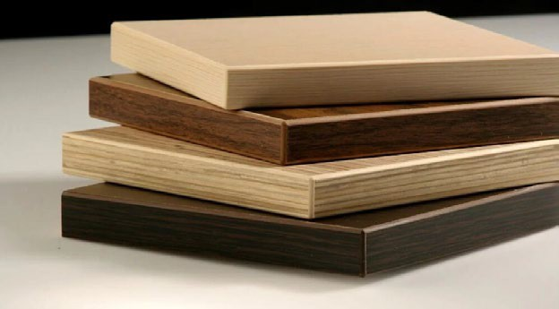
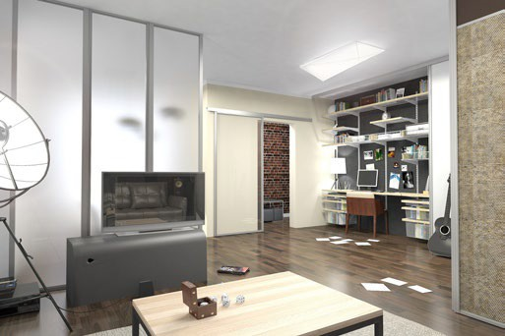
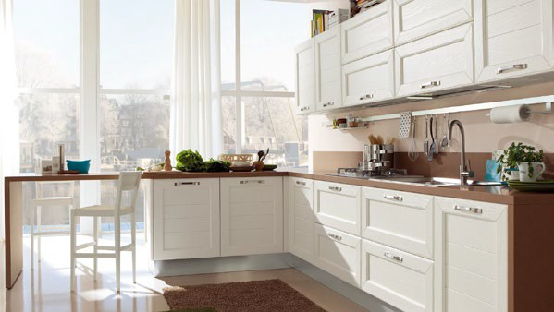

 | МЕБЕЛЬНЫЕ ДЕТАЛИ |  |  | КОРПУСНАЯ МЕБЕЛЬ |  | PRO ФАСАД
 | Раскрой ЛДСП, кромкооблицовка, кромкооблицовка PUR, изготовление радиусов, присадка, склейка нестандартных толщин ЛДСП, сборка дверей купе. |  |  | По индивидуальным проектам любой сложности, короткие сроки и высокое качество. Мебель : кухня, гостиная, спальня, прихожая, ванная, офис, кабинет. |  | Фасады МДФ в пленке ПВХ и крашенные фасады, декор элементы, фасады в кромке PUR клей: ЛДСП, ЛДМФ, К5, TSS Smart в кромке, вставки в двери купе, витражное стекло.

Мы работаем с материалами:

 | Плитные материалы |  |  | Фурнитура и комплектующие |  | Фасады




ТЕХНИЧЕСКИЕ ВОЗМОЖНОСТИ ОБОРУДОВАНИЯ

РАСКРОЙ С ЧПУ:

 | • Толщина пильного диска, мм: |  | .4.4
 | • Габариты раскраемого материала, мм: |  |  | 3100х3200х90
 | • Возможен пакетный раскрой до 90мм (максимум 5 плит по 16 мм)
 | • Работа с картами раскроя из программы «Базис-мебельщик»

 | Обратите внимание:
 | • Торцевание по всему периметру листа ЛДСП/МДФ/ХДФ и т.д. – по 15мм
 | (при размерах листа 2800х2070 максимальный размер детали 2770х2040)

КРОМКООБЛИЦОВКА:
Занесите эти данные в Базу Материалов и используйте их при создании моделей:

Наименование материала |  | Обозначение |  | Толщина | Ширина | Подрезка на толщину кромки | Припуск
Кромка 0,4х19 мм |  | 0,4x19 мм |  | 0.5 | 19 | 1 | 1
Кромка 0,4х29 мм |  | 0,4x29 мм |  | 0.5 | 29 | 1 | 1
Кромка 0,4х35 мм |  | 0,4x35 мм |  | 0.5 | 35 | 1 | 1
Кромка 0,8х19 мм |  | 0,8x19 мм |  | 1 | 19 | 1 | 1
Кромка 0,8х25 мм |  | 0,8x25мм |  | 1 | 25 | 1 | 1
Кромка 0,8х29 мм |  | 0,8x29мм |  | 1 | 29 | 1 | 1
Кромка 0,8х35 мм |  | 0,8x35мм |  | 1 | 35 | 1 | 1
Кромка 1х19 мм |  | 1,0x19мм |  | 1 | 19 | 1 | 1
Кромка 1х25 мм |  | 1,0x25мм |  | 1 | 25 | 1 | 1
Кромка 1х29 мм |  | 1,0x29мм |  | 1 | 29 | 1 | 1
Кромка 1х35 мм |  | 1,0x35мм |  | 1 | 35 | 1 | 1
Кромка 2,0х19 мм |  | 2x19мм |  | 2 | 19 | 2 | 1
Кромка 2,0х35 мм |  | 2x35мм |  | 2 | 35 | 2 | 1
Кромка ABS 42 мм |  | 42мм |  | 0.5 | 42 | 1 | 1
Кромка ABS 43 мм |  | 43мм |  | 1.5 | 43 | 2 | 1

 | • Размер минимальной детали, мм: |  |  | 140х70 или 140х140
 | • Толщина кромки, мм: |  |  | min - 0.4 | max - 3
 | • Толщина заготовки, мм: |  |  | min - 10 | max - 50

 | Кромление радиусных деталей:
 | • кромка только ПВХ
 | • минимальный радиус для кромки толщиной 0,8-1 мм составляет 50 мм (на любых участках контура)
 | • минимальный радиус для кромки толщиной 2 мм составляет 80 мм (на любых участках контура)
 | • минимальный внутренний радиус для кромки толщиной 0,4 мм – 50 мм, внешний радиус для кромки толщиной 0,4 мм может быть любой величины
 | • обработка кромки со снятием фаски выполняется только на прямых углах
 | • на постформированный край столешниц кромка не приклеивается

ПРИСАДКА С ЧПУ:

 | • Длина заготовки, мм: |  |  | 200 | -2700
 | • Ширина заготовки, мм: |  |  | 70 | -1200
 | • Толщина заготовки, мм: |  |  | 10 | -50
 | • Работа с картами присадки из программы «Базис-мебельщик»

 | Отверстия в пласть детали:
 | ∅ 3 | (глухое для наколок)
 | ∅ 5 | (сквозные и глухие)
 | ∅ 8 | (сквозные и глухие)
 | ∅10 | (сквозные и глухие)
 | ∅15 | (глухие)
 | ∅ 20 | (глухие)
 | ∅ 35 | (глухие)
 | ∅ Нестандарт делается фрезой, мм: 8 (сквозные и несквозные)
 | ∅ 5
 | ∅ 8

 | Фрезерование в одной плоскости: * зависит от фрезеровки
 | • максимальные габариты заготовки, мм: |  |  |  | 2700 × 1200 × 50 *
 | • минимальные габариты заготовки, мм: |  |  |  | 200 х 300 *
 | • фрезы, мм: ∅8 (рабочая длинна 22)
 | • точность при фрезерной обработке: 0,01°.

 | Пазование по пласти детали:
 | • минимальная ширина паза – 4 мм (максимальная ширина и глубина пазования не имеют ограничений).

 | При подготовке фурнитуры и расстановке отверстий в изделии следует использовать следующие типы отверстий:

 | 1. Глухие в пласти или в торце:
 | ∅ 3х2 | — наколки для шурупов и установки фурнитуры;
 | ∅ 5х9 | — сверление под полкодержатель металлический;
 | ∅ 5х13 | — сверление под шток эксцентрика в пласти;
 | ∅ 5х34 | — сверление под конфирмат в торце;
 | ∅ 8х10 | — сверление под шкант в пласти;
 | ∅ 8х20 | — сверление под регулируемый подпятник в торце:
 | ∅ 8х25 | — сверление под шкант в торце;
 | ∅ 8х34 | — сверление под шток эксцентрика в торце;
 | ∅ 15х13 | — сверление под эксцентрик в пласти;
 | ∅ 20х13 | — сверление под стяжку VB в пласти;
 | ∅ 35х13 | — сверление под чашку петли 35мм;

 | 2. Сквозные в пласти:
 | ∅ 5 | — сверление под винт ручки;
 | ∅ 8 | — сверление под головку конфирмата в пласти;
 | ∅ 20 | — сверление под замок для ЛДСП;

 | Если деталь выходит за габариты 2700х1200, то присадка выполняется силами заказчика!

 | Еврозапилы делаем, если они есть в модели.




Таблица фрезеровок
 | Серия |  | Срок изготовления (рабочих дней) |  | 16 мм. | 19 мм.
 | PRO модерн |  | 8 |  | 1- 4 коллекции | 1- 4 коллекции
 | PRO стандарт |  | 10 |  | 1- 4 коллекции | 1- 4 коллекции
 | PRO прованс |  | 10 |  | 1- 4 коллекции | 1- 4 коллекции
 | PRO лофт |  | 10 |  | *не изготавливается в 16 мм. | 1- 4 коллекции
 | PRO эклектика |  | 10 |  |  | 1- 4 коллекции

 | Серия |  | Срок изготовления (рабочих дней) |  | 16 мм. | 19 мм.
 | PRO модерн R300 выгнутый |  | 10 |  | 1 коллекция | 1 коллекция
 |  |  |  |  | 2 коллекция | 2 коллекция
 |  |  |  |  | 3 коллекция | 3 коллекция

Таблица фрез

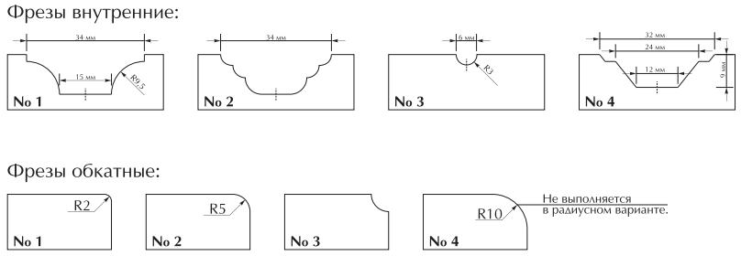

Информация

Прямые фасады

 | Срочное изготовление фасадов МДФ |  |  |  |  | + 30% к стоимости.
 | Выборка под стекло |  |  |  |  | + 100 руб. за 1 шт.
 | Стоимость карниза без фасадов |  |  |  |  | минимум 1 500 р/за шт
 | Изготовление по эскизам заказчика |  |  |  |  | + 30 % к стоимости
 | Максимальный размер детали |  |  |  |  | 2300х1200мм.
 | Минимальный размер детали |  |  |  |  | 50х50мм.

Прибавить "+" или вычесть "-" от фасадов МДФ 16 мм.

 | МДФ 10 мм.
 | МДФ 22 мм. |  |  |  |  | + 500 ₽/м2
 | МДФ 32 мм. (Склейка) |  |  |  |  | + 1300 ₽/м2
 | МДФ 38 мм. (Склейка) |  |  |  |  | + 1500 ₽/м2
 | При заказе площадью до 0,65м2 применяется коэффициент 1.6 от 0,65, до 1 м2. приравнивается
 | к стоимости 1 м2.

 | Минимальная сумма заказа 1000 руб.

 | Радиусные фасады

 | Максимальный размер детали ВЫГНУТЫЙ |  |  |  |  | высота до 2000 мм. R 300мм.
 | Максимальный размер детали текстура ГОРИЗОНТ |  |  |  |  | высота 716 мм. R 300 мм.
 | Минимальный размер |  |  |  |  | высота 50 мм. R-300мм.
 | Срочное изготовление фасадов R-300 |  |  |  |  | + 30% к стоимости.

Мы находимся: г. Екатеринбург, ул. Дагестанская, д.41
БЕСПЛАТНАЯ ДОСТАВКА ДО ТК ДЕЛОВЫЕ ЛИНИИ
тел.: 8 (343) 328-01-33
Для заказа фасадов пишите на почту zakaz@profasad.pro
Для заказа мебельных деталей и корпусной мебели пишите на почту zakaz@promebel.p

